Total
Alkalmazott szűrők: TRANSPORT_MODE egyezik ezzel: Sea Reference type egyezik ezzel: Highlighted references only „QUERY_List_Carrier_name_EDIQ_Act”[LSP] egyezik ezzel: Maersk Start_Clock ekkori vagy későbbi a következőnél: 2026.01.01. 0:00:00 és dátuma korábbi, mint 2026.02.01. 0:00:00 SHIPMENT_CANCELLED egyezik ezzel: (Üres) Previous and next 1 year egyezik ezzel: Y KPI_Category nem egyezik ezzel: Mapping

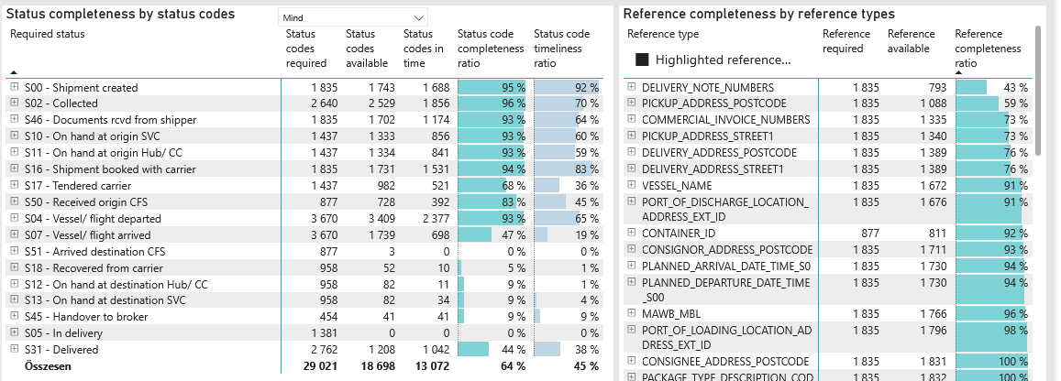
Required status | Status type | „QUERY_List_Carrier_EDIQ_Act”[LSP] | Status codes required | Status codes available | Status codes in time | Status code completeness ratio | Status code timeliness ratio
S00 - Shipment created | Actual | Maersk | 1,835 | 1,743 | 1,688 | 95 % | 92 %
S02 - Collected | Estimated | Maersk | 1,320 | 1,314 | 1,281 | 100 % | 97 %
S02 - Collected | Actual | Maersk | 1,320 | 1,215 | 575 | 92 % | 44 %
S46 - Documents rcvd from shipper | Actual | Maersk | 1,835 | 1,702 | 1,174 | 93 % | 64 %
S10 - On hand at origin SVC | Actual | Maersk | 1,437 | 1,333 | 856 | 93 % | 60 %
S11 - On hand at origin Hub/ CC | Actual | Maersk | 1,437 | 1,334 | 841 | 93 % | 59 %
S16 - Shipment booked with carrier | Actual | Maersk | 1,835 | 1,731 | 1,531 | 94 % | 83 %
S17 - Tendered carrier | Actual | Maersk | 1,437 | 982 | 521 | 68 % | 36 %
S50 - Received origin CFS | Actual | Maersk | 877 | 728 | 392 | 83 % | 45 %
S04 - Vessel/ flight departed | Estimated | Maersk | 1,835 | 1,793 | 1,623 | 98 % | 88 %
S04 - Vessel/ flight departed | Actual | Maersk | 1,835 | 1,616 | 754 | 88 % | 41 %
S07 - Vessel/ flight arrived | Estimated | Maersk | 1,835 | 1,580 | 614 | 86 % | 33 %
S07 - Vessel/ flight arrived | Actual | Maersk | 1,835 | 159 | 84 | 9 % | 5 %
S51 - Arrived destination CFS | Actual | Maersk | 877 | 3 | 0 | 0 % | 0 %
S18 - Recovered from carrier | Actual | Maersk | 958 | 52 | 10 | 5 % | 1 %
S12 - On hand at destination Hub/ CC | Actual | Maersk | 958 | 82 | 11 | 9 % | 1 %
S13 - On hand at destination SVC | Actual | Maersk | 958 | 82 | 34 | 9 % | 4 %
S45 - Handover to broker | Actual | Maersk | 454 | 41 | 41 | 9 % | 9 %
S05 - In delivery | Actual | Maersk | 1,381 | 0 | 0 | 0 % | 0 %
S31 - Delivered | Estimated | Maersk | 1,381 | 1,207 | 1,042 | 87 % | 75 %
S31 - Delivered | Actual | Maersk | 1,381 | 1 | 0 | 0 % | 0 %

